总览
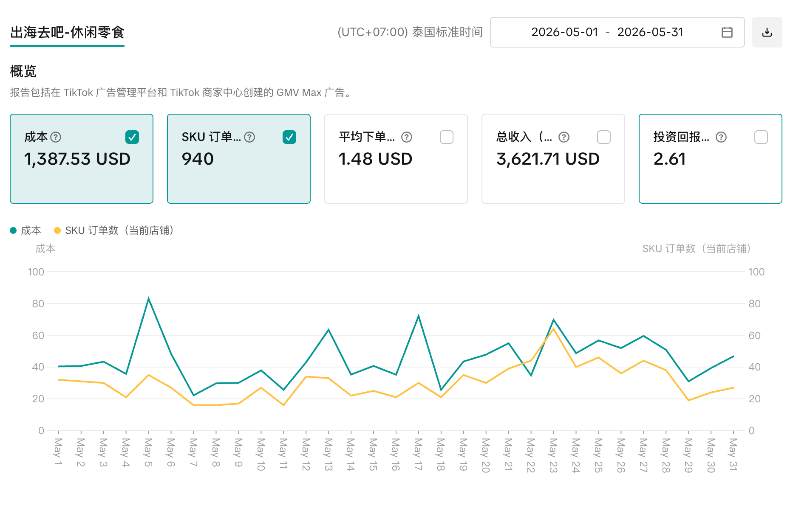
TikTok订单数据汇总

类别 | 订单数 | 总收入 (CNY) | 总收入 (泰铢) | 总成本 (CNY) | 总成本 (泰铢) | 总利润 (CNY) | 总利润 (泰铢) | 利润率 (%)
Type | Order Count | Total Revenue (CNY) | Total Revenue (THB) | Total Cost (CNY) | Total Cost (THB) | Total Profit (CNY) | Total Profit (THB) | Profit Rate (%)
Normal订单 | 996 | 41,920.5 | 197,026.3 | 23,043.8 | 108,305.7 | 18,876.7 | 88,720.6 | 45%
样品订单 | 366 | 0.0 | 0.0 | 5,770.3 | 27,120.5 | -5,770.3 | -27,120.5 | -
全部累加 | 1,362 | 41,920.5 | 197,026.3 | 28,814.1 | 135,426.2 | 13,106.4 | 61,600.1 | 31%
GMV广告 | - | 24,627.6 | 115,749.9 | 9,435.2 | 44,345.5 | 15,192.4 | 71,404.4 | 261%
项目利润率 | - | 41,920.5 | 197,026.3 | 38,249.3 | 179,771.7 | 3,671.2 | 17,254.6 | 10%

 | 计算逻辑
 | 汇率配置 | THB÷4.7, USD×6.76
 | 订单类型判断 | Normal vs 样品
 | Normal 订单成本构成 | 收入、产品成本、包装、平台佣金12.29%+1.05THB、包邮服务7.49%
 | 样品订单成本构成 | 产品成本+包装+固定快递费7元
 | 佣金费率拆解 | 平台佣金 3.2% + 增长费 8.09% + 汇率损耗 1%+1.05THB固定
 | 平台包邮服务费率 | 7.49%

